검진센터 약도
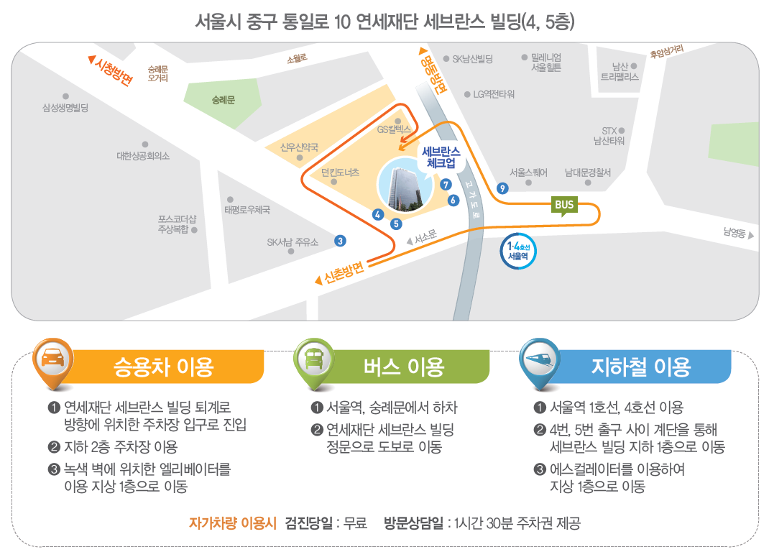
세브란스체크업 오시는 길

